SELLO ASEI - CASO PRUEBA
Codigo de Tarjeta | Nro de Historia de Usuario | ID de prueba | Nombre del caso de prueba | Descripción | Resultado Esperado | Resultado obtenido | Fecha de ejecución | Responsable Prueba | Estado Prueba | Evidencia Prueba(Opcional) | Fecha de Apertura | Incidencia Gravedad | Incidencia asignado a | Incidencia estatus | Incidencia Fecha de cierre | Incidencia Solución
ASE-I574 | HU-51 | 1 | Diseño y acciones de la página | El formato de la página debe tener el diseño y las mismas acciones | Las acciones disponibles deben ser: - Ver proyectos afiliados - Quiero afiliarme El diseño de la sección proyectos sello ASE debe mantener el formato | OK | 16/02/2023 | Adrián | Exitosa |  |  | Alta |  | Abierta
ASE-I574 | HU-52 | 2 | Secciones de la página | La página estará compuesta de cuatro secciones | Un listado con los proyectos miembros de ASEI. Debe contar con un filtro de búsqueda. Integración con mapa para la ubicación de los proyectos | OK | 16/02/2023 | Adrián | Exitosa |  |  | Alta |  | Abierta
ASE-I574 | HU-52 | 3 | Banner | En el banner se mostrará una breve descripción de la definición de Sello ASEI | Título, información y logo de Sello ASEI en el banner, así como mostrar la información detallada | OK | 16/02/2023 | Adrián | Exitosa |  |  | Alta |  | Abierta
ASE-I574 | HU-52 | 4 | Filtro de búsqueda | En la sección siguiente se establece un filtro de búsqueda | Una barra de filtro de búsqueda con las opciones correspondientes | OK | 16/02/2023 | Adrián | Exitosa |  |  | Alta |  | Abierta
ASE-I574 | HU-52 | 5 | Proyectos | Proyectos de las inmobiliarias miembros de ASEI | Mostrarse una sección en la parte inferior donde se visualice los proyectos de las inmobiliarias que son miembros de ASEI, además, se debe poder filtrar según sea requerido | Se encontró proyectos de muestra, los cuales no permiten ser filtrados mediante la barra de búsqueda | 16/02/2023 | Adrián | Fallo | 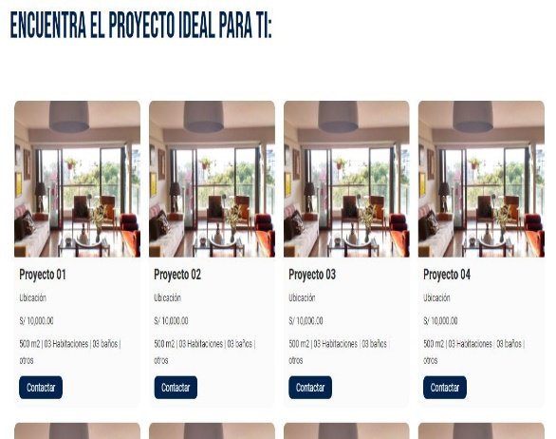 |  | Alta |  | Abierta
ASE-I574 | HU-52 | 6 | Mapa | Un mapa donde se establece la ubicación y detalles de los proyectos | Implementación del mapa donde establece los proyectos disponibles, así como, los detalles de este | El mapa no carga en algunas ocasiones y no aparecen todos los proyectos disponibles, así como su detalle | 16/02/2023 | Adrián | Fallo | 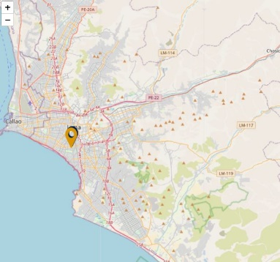 |  | Alta |  | Abierta
ASE-I574 | HU-52 | 7 | Botón | En la sección inferior de la página se visualiza el botón "Sello ASEI" | Un botón que se muestra en la parte inferior de la página, llamado "Sello ASEI", el cual funcionara como acción para realizar la solicitud para ser miembro | El botón se muestra correctamente, sin embargo, no realiza ninguna acción. | 16/02/2023 | Adrián | Fallo | 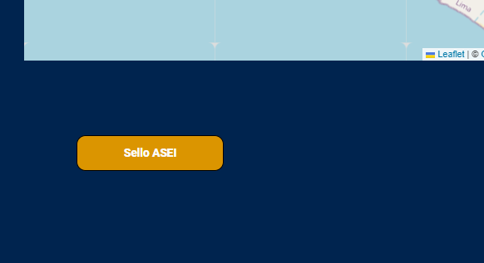 |  | Alta |  | Abierta

